Arkusz1
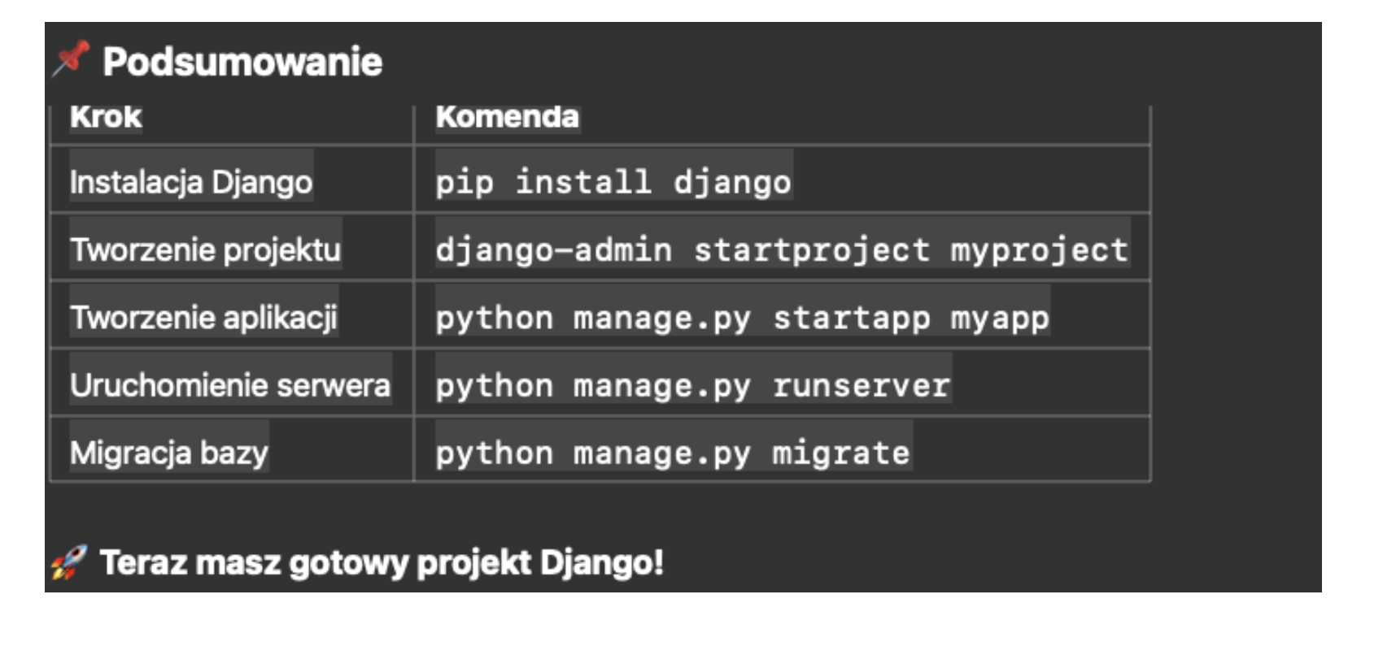
Witaj1
Witaj 2
Witaj 3
2016-10-13
3.33

